부품등급심의회회의록
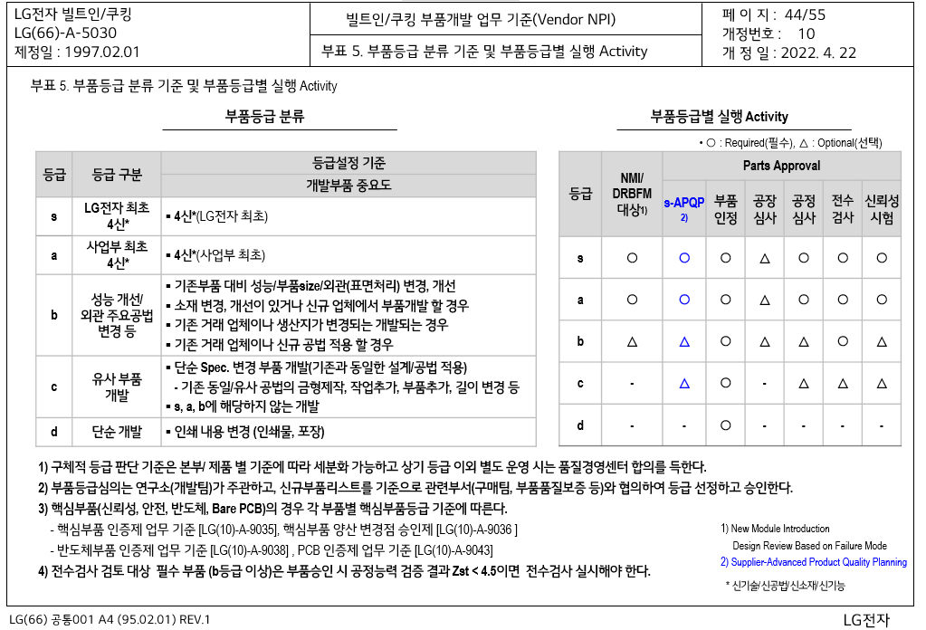
Project명 | UAE/이라크_24인치오븐 |  | Model | BO24 |  |  |  | 개발등급 | Best : Ca, Better/Good : Cb
일정 | 2023.05.22 10:00 ~ 11:00 |  | 참석자 | 연구개발 : 장승태S 부품개발 : 박태원A 부품품질 : 전양훈S

장소 | CW R&D 15층 Innovation1
협력회사 | 부품명 | Part No | 부품 개발 등급 | 신뢰성 9 Step | 수율 관리 | s-APQP | 공정 DRBFM | 공정심사 or 공장심사 | 부품 승인 | 부품 인정 | 시방 인정 | 선정 배경
성진 | PCB Assembly,Main | EBR37653112 | d |  |  |  |  |  | ○ |  |  | 언어 추가 및 자동요리 변경의 S/W변경, H/W 변경 없음
 |  | EBR37653113 |  |  |  |  |  |  | ○ |  |  | 언어 추가 및 자동요리 변경의 S/W변경, H/W 변경 없음
 |  | EBR37653114 |  |  |  |  |  |  | ○ |  |  | 언어 추가 및 자동요리 변경의 S/W변경, H/W 변경 없음
성진 | PCB Assembly,Sub | EBR37653204 | d |  |  |  |  |  | ○ |  |  | 언어 추가 및 자동요리 변경의 S/W변경, H/W 변경 없음
- | 포장/인쇄물 | - | d |  |  |  |  |  |  |  | ○ | 단순 언어 변경 및 추가, 재질 변경 없음

Project명 | UAE/이라크_24인치오븐 |  | Model | BO24 |  |  |  | 개발등급 | Best : Ca, Better/Good : Cb
일정 | 2023.05.26 09:00 ~ 10:00 |  | 참석자 | STC : 백윤건, 기술고문 : 최성수 SQA : 전양훈S SQE : 김기환P 모듈러개발 : 조영준S, 박태원A

장소 | CW R&D 14F Global1

협력회사 | 부품명 | Part No | 부품 개발 등급 | 신뢰성 9 Step | 수율 관리 | s-APQP | 공정 DRBFM | 공정심사 or 공장심사 | 부품 승인 | 부품 인정 | 시방 인정 | 선정 배경
롱웰 | Power Cord Assembly | EAD63668409 | c |  |  |  |  |  | ○ | ○ |  | - 신규업체 아님 (식기세척기, 냉장고, 에어컨, 세탁기 거래업체) - 단순 Plug type 변경

FCM
